상품제안서
웰하임 무봉제 쿨토시 | 상품코드: S36674

 |  |  |  |  |  |  | 02-713-8555 | www.synergygift.co.kr
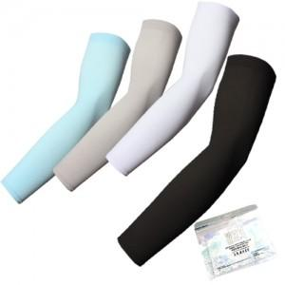

【상세/제작정보】 | <p><span style="font-size: 14pt;">※ 색상 랜덤 혼합 발송 됩니다.</span></p><p>&nbsp;</p><p><span style="font-size: 14pt;">※ 실크 1도 한팔 기준입니다.</span></p>

【인쇄/포장옵션】 | 실크, 풀칼라, 양팔 실크1도 / 지퍼백

【공급단가】 | 수량 | 150~ | 500~ | 1,000~ | 3,000~ | 10,000~
*VAT별도 | 단가 | 1,310원 | 1,210원 | 1,170원 | 1,150원 | 1,100원

【상품 URL】 | https://www.synergygift.co.kr:443/src/goods_detail.php?gdno=36674

